TOTAL CW02
Alkalmazott szűrők: Highlighted nem egyezik ezzel: (Üres) Arrival_date ekkori vagy későbbi a következőnél: 2026.01.05. 0:00:00 és dátuma korábbi, mint 2026.01.12. 0:00:00 Mandatory egyezik ezzel: Yes LSP egyezik ezzel: Maersk Canceled_shipment egyezik ezzel: N

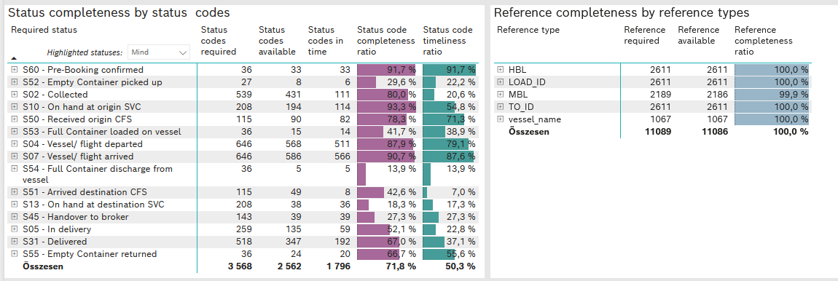
Required status | STATUS_TYPE | Service_Provider | Status codes required | Status codes available | Status codes in time | Status code completeness ratio | Status code timeliness ratio
S60 - Pre-Booking confirmed | Actual | 0000056066 - Maersk | 36 | 33 | 33 | 91.7 % | 91.7 %
S52 - Empty Container picked up | Actual | 0000056066 - Maersk | 27 | 8 | 6 | 29.6 % | 22.2 %
S02 - Collected | Actual | 0000056066 - Maersk | 283 | 224 | 111 | 79.2 % | 39.2 %
S02 - Collected | Estimated | 0000056066 - Maersk | 256 | 207 | 0 | 80.9 % | 0.0 %
S10 - On hand at origin SVC | Actual | 0000056066 - Maersk | 208 | 194 | 114 | 93.3 % | 54.8 %
S50 - Received origin CFS | Actual | 0000056066 - Maersk | 115 | 90 | 82 | 78.3 % | 71.3 %
S53 - Full Container loaded on vessel | Actual | 0000056066 - Maersk | 36 | 15 | 14 | 41.7 % | 38.9 %
S04 - Vessel/ flight departed | Actual | 0000056066 - Maersk | 323 | 279 | 277 | 86.4 % | 85.8 %
S04 - Vessel/ flight departed | Estimated | 0000056066 - Maersk | 323 | 289 | 234 | 89.5 % | 72.4 %
S07 - Vessel/ flight arrived | Actual | 0000056066 - Maersk | 323 | 291 | 287 | 90.1 % | 88.9 %
S07 - Vessel/ flight arrived | Estimated | 0000056066 - Maersk | 323 | 295 | 279 | 91.3 % | 86.4 %
S54 - Full Container discharge from vessel | Actual | 0000056066 - Maersk | 36 | 5 | 5 | 13.9 % | 13.9 %
S51 - Arrived destination CFS | Actual | 0000056066 - Maersk | 115 | 49 | 8 | 42.6 % | 7.0 %
S13 - On hand at destination SVC | Actual | 0000056066 - Maersk | 208 | 38 | 36 | 18.3 % | 17.3 %
S45 - Handover to broker | Actual | 0000056066 - Maersk | 111 | 31 | 31 | 27.9 % | 27.9 %
S45 - Handover to broker | Estimated | 0000056066 - Maersk | 32 | 8 | 8 | 25.0 % | 25.0 %
S05 - In delivery | Actual | 0000056066 - Maersk | 259 | 135 | 59 | 52.1 % | 22.8 %
S31 - Delivered | Actual | 0000056066 - Maersk | 259 | 149 | 40 | 57.5 % | 15.4 %
S31 - Delivered | Estimated | 0000056066 - Maersk | 259 | 198 | 152 | 76.4 % | 58.7 %
S55 - Empty Container returned | Actual | 0000056066 - Maersk | 36 | 24 | 20 | 66.7 % | 55.6 %

